Datos
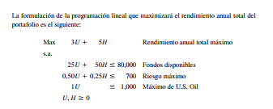

 |  |  |  |  |  |  |  |  |  |  |  |  | 0.093333333333
 |  |  |  |  |  |  |  |  |  |  |  |  | 1.3333333333

 |  |  |  |  |  |  |  |  |  |  |  |  | 800
 |  |  |  |  |  |  |  |  |  |  |  |  | 1200

Primal |  |  |  |  |  | Dual |  |  |  |  |  |  |  | 0.093333333333 | 1.3333333333
Variables | U | H |  |  |  | Variables | F | R | MU
Valores | 800 | 1200 |  |  | F.O | Valores | 0.093333333333 | 1.3333333333 | 0 |  | F. Obj
Coeficientes | 3 | 5 |  |  | 8400 | Coeficientes | 80000 | 700 | 1000 |  | 8400

Restricciones |  |  | LI | S | LD | Restricciones |  |  |  | LI | S | LD
Fondos | 25 | 50 | 80000 | <= | 80000 | R. U | 25 | 0.5 | 1 | 3 | >= | 3
Riesgo max | 0.5 | 0.25 | 700 | <= | 700 | R. H | 50 | 0.25 | 0 | 5 | >= | 5
Max de US oil | 1 |  | 800 | <= | 1000

